Лист1
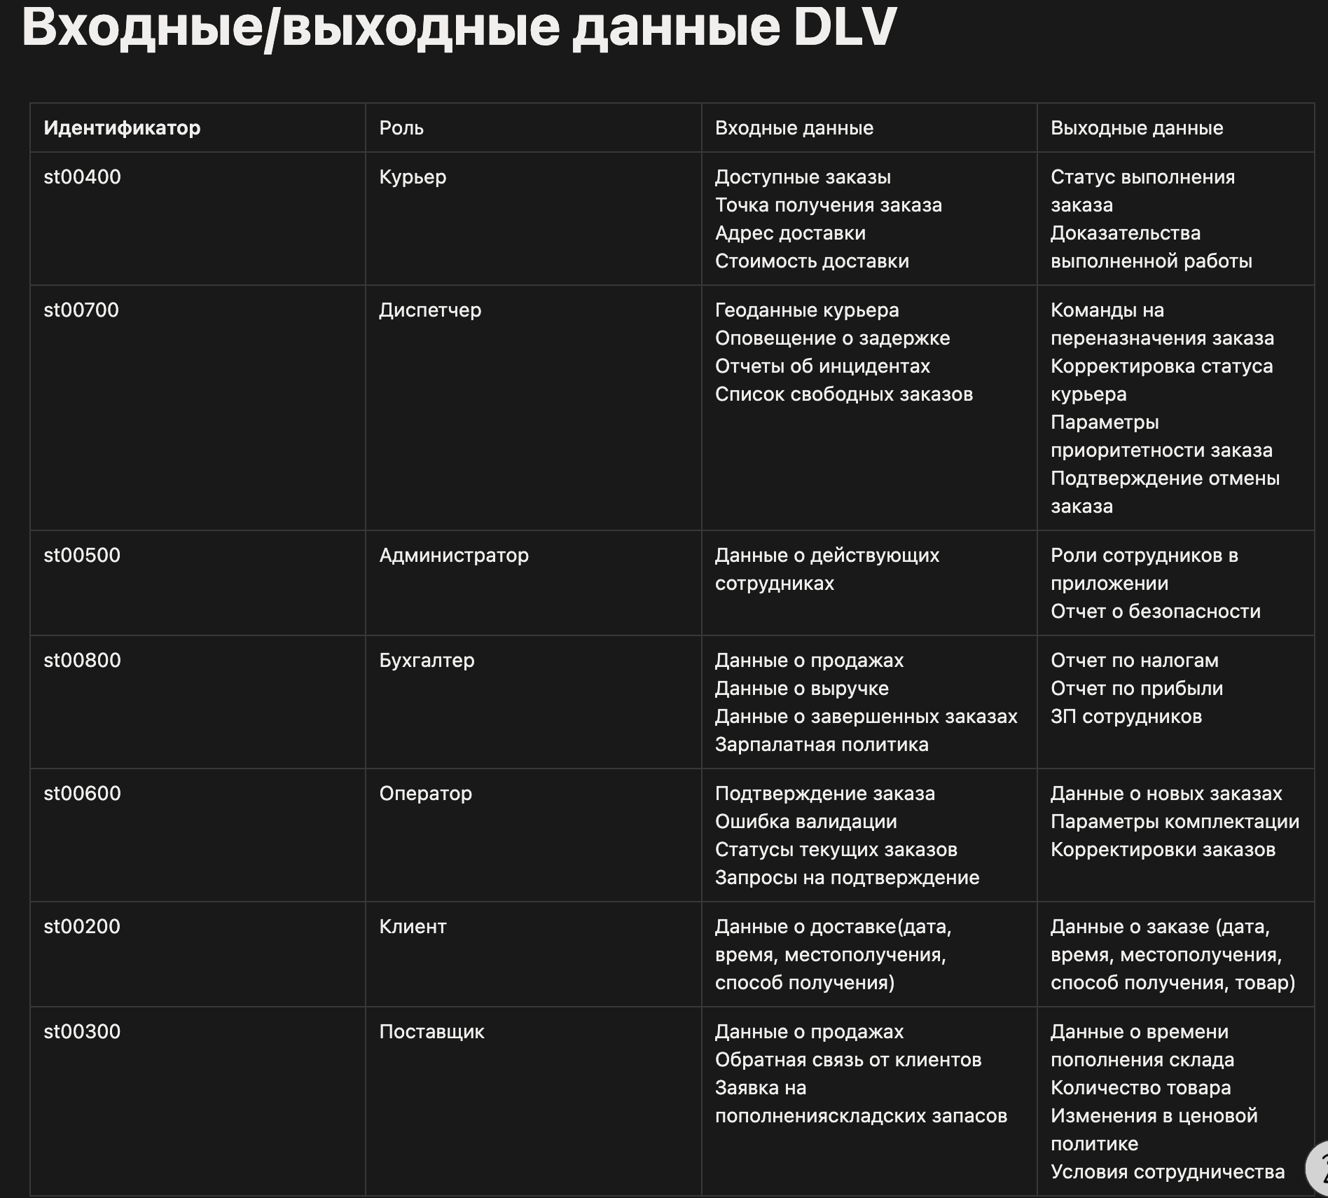

Ссылка на Notion - https://www.notion.so/DLV-355f8f2afe7680b494b0c135e5483170?source=copy_link

